상품제안서
(지압기능)골프공안마기 목마사지기 목안마기 지압기 /건강용품 헬스 스트레칭 | 상품코드: F26176

 |  |  |  |  |  |  | 02-412-0044 | www.easy1.co.kr
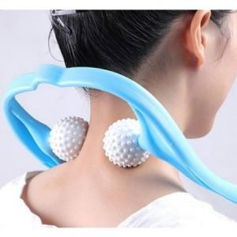

【상세/제작정보】 | 스티커 제작및 부착 별도 문의

【인쇄/포장옵션】 | / 포장불가능

【공급단가】 | 수량 | 100~ | 300~ | 500~ | 1,000~ | 3,000~
*VAT별도 | 단가 | 2,560원 | 2,520원 | 2,460원 | 2,390원 | 2,350원

【상품 URL】 | https://dev.easy1.co.kr:443/src/goods_detail.php?gdno=26176

